상품제안서
국산 리유저블 컬러텀블러 500ml | 상품코드: S23950

 |  |  |  |  |  |  | 02-713-8555 | www.synergygift.co.kr
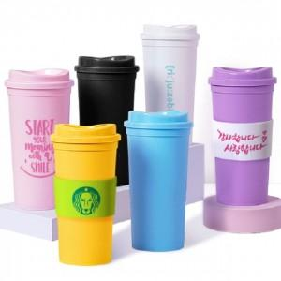

【상세/제작정보】 | <p>★ 국내제작 ★ 냉.온 가능 ★ 홀더추가 가능합니다(비용별도) ★</p><p>※ 배송비 별도 1박스 50개&nbsp;박스당&nbsp;5,000원​​</p><p>&nbsp;</p>

【인쇄/포장옵션】 | 실크 / 포장지포장

【공급단가】 | 수량 | 200~ | 500~ | 1,000~ | 3,000~ | 5,000~
*VAT별도 | 단가 | 1,620원 | 1,560원 | 1,500원 | 1,440원 | 1,400원

【상품 URL】 | https://www.synergygift.co.kr:443/src/goods_detail.php?gdno=23950

